상품제안서
베이스어스 차량용 멀티 초고속 충전기 60W 듀얼 포트 자동차 차량 시거잭 골든 컨택터 | 상품코드: F31523

 |  |  |  |  |  |  | 02-412-0044 | www.easy1.co.kr
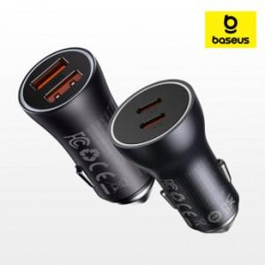

【상세/제작정보】

【인쇄/포장옵션】 | 레이저 / 시판박스

【공급단가】 | 수량 | 50~ | 100~ | 500~ | 1,000~ | 2,000~
*VAT별도 | 단가 | 12,000원 | 11,800원 | 11,500원 | 11,290원 | 11,000원

【상품 URL】 | https://easy1.co.kr:443/src/goods_detail.php?gdno=31523

